1GD-FR-0020
 |  |  |  |  |  | PROCESO DE GESTIÓN DOCUMENTAL |  |  |  |  |  |  |  |  | POLICÍA NACIONAL
Código:1GD-FR-0020
Fecha: 04/07/2018 |  |  |  |  |  | DIAGNÓSTICO INTEGRAL PARA LOS ARCHIVOS DE LA POLICÍA NACIONAL
Versión: 0

CIUDAD: Medellin |  |  |  |  |  |  |  |  | FECHA ELABORACIÓN DEL DIAGNÓSTICO |  |  |  |  |  |  | 31 |  | 12 |  |  | 2021
RESPONSABLE DEL DILIGENCIAMIENTO: LUIS FERNANDO JIMENEZ ARICAPA
A. IDENTIFICACIÓN
CÓDIGO Y NOMBRE DE LA UNIDAD: 3.8.6.2 .2 POLICÍA METROPOLITANA DEL VALLE DE ABURRÁ
FECHA DE CREACIÓN DE LA UNIDAD: 05 DE OCTUBRE DE 1983 |  |  |  |  |  |  |  |  | ACTO ADMINISTRATIVO DE CREACIÓN DE LA UNIDAD: Resolución 01553
DIRECCIÓN DE LA UNIDAD: CALLE 48 N. 45-58 |  |  |  |  |  |  |  |  | ACTO ADMINISTRATIVO VIGENTE DE LA UNIDAD: Resolución 01187 del 280317
CORREO ELECTRÓNICO DE LA UNIDAD: meval.guged@policia.gov.co |  |  |  |  |  |  |  |  | TELÉFONO: 5905900 ext 31307 |  |  |  |  |  |  |  | IP:
A.1 DIRECTOR, COMANDANTE O JEFE DE LA UNIDAD:
NOMBRE: |  | JAVIER JOSUÉ MARTÍN GÁMEZ
GRADO: |  | BRIGADIER GENERAL
CARGO: |  | COMANDANTE POLICÍA METROPOLITANA DEL VALLE DE ABURRÁ
TIEMPO EN EL CARGO: |  |  | 04 MESES CON 22 DIAS
A.2 ADMINISTRACIÓN DEL ARCHIVO
Jefe Grupo de Gestión Documental
NOMBRES Y APELLIDOS: LUIS FERNANDO JIMENEZ ARICAPA |  |  |  |  |  |  |  |  | CAPACITACIÓN O CURSOS EN GESTIÓN DOCUMENTAL Y ARCHIVÍSTICA
GRADO: Intendente |  |  |  |  |  |  |  |  | 1 | TECNÓLOGO EN GESTIÓN DOCUMENTAL
CARGO: JEFE GESTION DOCUMENTAL |  |  |  |  |  |  |  |  | 2
TIEMPO EN EL PROCESO DE GESTIÓN DOCUMENTAL |  |  |  |  |  |  |  |  | 3
TIEMPO EN LA INSTITUCIÓN |  |  |  |  |  |  |  |  | 4
CORREO INSTITUCIONAL: |  |  |  |  |  |  |  |  | 5
No. CELULAR |  |  |  |  |  |  |  |  | 6
No IP DE LA OFICINA Y/O GRUPO: |  |  |  |  |  |  |  |  | 7
CONDICIÓN MÉDICO LABORAL: |  |  |  |  |  |  |  |  | 8
Funciones del Jefe Grupo de Gestión Documental
1 | Difundir en la unidad los documentos y lineamientos del proceso
2 | Elaborar y actualizar Tablas de Retención Documental
3 | Aplicar las Tablas de Retención Documental y realizar disposición final
4 | Recepcionar, organizar y administrar los documentos.
5 | Aplicar programas de conservación preventiva.
6 | Orientar y facilitar la consulta de documentos.
7 | Seleccionar la documentación para su conservación temporal, permanente o eliminación.
Responsable Archivo Central
NOMBRES Y APELLIDOS: NELSON ADRES VELASQUEZ BUSTAMANTE |  |  |  |  |  |  |  |  | CAPACITACIÓN O CURSOS EN GESTIÓN DOCUMENTAL Y ARCHIVÍSTICA
GRADO: SUBINTENDENTE |  |  |  |  |  |  |  |  | 1 | TECNÓLOGO EN GESTIÓN DOCUMENTAL
CARGO: RESPONSABLE ARCHIVO CENTRAL |  |  |  |  |  |  |  |  | 2
TIEMPO EN EL PROCESO DE GESTIÓN DOCUMENTAL |  |  |  |  |  |  |  |  | 3
TIEMPO EN LA INSTITUCIÓN |  |  |  |  |  |  |  |  | 4
CORREO INSTITUCIONAL: |  |  |  |  |  |  |  |  | 5
No. CELULAR |  |  |  |  |  |  |  |  | 6
No IP DE LA OFICINA Y/O GRUPO: |  |  |  |  |  |  |  |  | 7
CONDICIÓN MÉDICO LABORAL: |  |  |  |  |  |  |  |  | 8
Funciones del Responsable Archivo Central
1 | Brindar la información que corresponda de acuerdo a la naturaleza del cargo, a quien la requiera, siguiendo los lineamientos de la normativa establecida.
2 | Implementar el sistema de gestión integral de acuerdo con los lineamientos institucionales, efectuando mejora continua en los procesos que lo requieran.
3 | Realizar las actividades establecidas en la gestión documental, aplicando la normativa vigente.
4 | Realizar las actividades establecidas para la implementación del sistema de gestión ambiental en la Policía Nacional.
5 | Guardar la reserva y confidencialidad de los documentos e información que sea de su conocimiento dentro del cumplimiento de sus funciones.
6 | Dar buen uso a los elementos asignados bajo su responsabilidad, con el fin de mantenerlos disponibles para el servicio.
7
TALENTO HUMANO
GRADO | APELLIDOS Y NOMBRES |  |  |  | CÉDULA | CARGO ACTUAL | No. De Celular | TIEMPO DE SERVICIO EN LA UNIDAD |  |  | TIEMPO EN EL PROCESO DE GESTIÓN DOCUMENTAL |  |  | NIVEL ACADÉMICO |  |  |  |  | CONDICIÓN MÉDICO LABORAL
 |  |  |  |  |  |  |  | Años | Meses | Días | Años | Meses | Días
IT | JIMENEZ ARICAPALUIS FERNANDO |  |  |  |  | JEFE GESTION DOCUMENTAL |  |  |  |  |  |  |  | BACHILLER-TÉCNÓLOGO EN GESTIÓN DOCUMENTAL
SI | VELASQUEZ BUSTAMANTE NELSON ANDRES |  |  |  |  | AUXILIAR DE ARCHIVO |  |  |  |  |  |  |  | BACHILLER-TÉCNÓLOGO EN GESTIÓN DOCUMENTAL
PT | RIOS JULIAN CAMILO |  |  |  |  | AUXILIAR DE ARCHIVO |  |  |  |  |  |  |  | BACHILLER-TÉCNÓLOGO EN GESTIÓN DOCUMENTAL
PT | ARBELAEZ MENDOZA LEYDY JENYFER |  |  |  |  | AUXILIAR DE ARCHIVO |  |  |  |  |  |  |  | BACHILLER-TÉCNICO EN ORGANIZACIÓN DE ARCHIVOS
PT | PIEDRAHITA BEDOYA YEISSON DAVID |  |  |  |  | AUXILIAR DE ARCHIVO |  |  |  |  |  |  |  | BACHILLER-TÉCNÓLOGO EN GESTIÓN DOCUMENTAL
PT | IBAÑEZ GUERRERO WALTER DE JESUS |  |  |  |  | RADICADOR |  |  |  |  |  |  |  | BACHILLER-TÉCNÓLOGO EN GESTIÓN DOCUMENTAL
PT | MONDRAGON HIGUITA DAVID FELIPE |  |  |  |  | AUXILIAR DE ARCHIVO |  |  |  |  |  |  |  | BACHILLER- TÉCNOLOGO EN GESTIÓN DOCUMENTAL
PT | MOSQUERA MORENO YEIRON JAFET |  |  |  |  | AUXILIAR DE ARCHIVO |  |  |  |  |  |  |  | BACHILLER-TÉCNÓLOGO EN GESTIÓN DOCUMENTAL
PT | GARCIA PEDROZO DEIVIS ANDRES |  |  |  |  | AUXILIAR DE ARCHIVO |  |  |  |  |  |  |  | BACHILLER- TÉCNOLOGO EN GESTIÓN DOCUMENTAL
PT | SOSSA ORTIZ FERNAN DARIO |  |  |  |  | RADICADOR |  |  |  |  |  |  |  | BACHILLER-TÉCNICO EN ORGANIZACIÓN DE ARCHIVOS
PT | MEDINA PALENCIA VICTOR ALEXANDER |  |  |  |  | RADICADOR |  |  |  |  |  |  |  | BACHILLER-TÉCNÓLOGO EN GESTIÓN DOCUMENTAL
PT | TORO AGUDELO ELKIN ANTONIO |  |  |  |  | AUXILIAR DE ARCHIVO |  |  |  |  |  |  |  | BACHILLER-TÉCNICO EN ORGANIZACIÓN DE ARCHIVOS
PT | RODRIGUEZ PISCAL DIEGO ALEJANDRO |  |  |  |  | AUXILIAR DE ARCHIVO |  |  |  |  |  |  |  | BACHILLER-TÉCNÓLOGO EN GESTIÓN DOCUMENTAL
A.3 NIVEL Y TIPO DE ARCHIVO
NIVEL DE LA UNIDAD |  |  |  |  | Asesor |  | Control |  | Operativo |  |  |  | Administrativo |  |  |  |  | Docente
 |  |  |  |  |  |  |  |  | X
JURISDICCIÓN |  |  |  |  | Dirección |  |  | Oficina Asesora |  |  | Región |  | Metropolitana |  | Departamento |  |  | Escuela de Policía |  |  |  | Centro de Instrucción
 |  |  |  |  | calle 48 45 58 |  |  |  |  |  |  |  | X
MISIÓN DE LA UNIDAD |  |  |  |  | La Policía Metropolitana del Valle de Aburrá permanentemente direcciona acciones para garantizar a los ciudadanos de esta región del país la seguridad y tranquilidad que constitucionalmente está a nuestro cargo, a través de un trabajo con responsabilidad, empeño y dedicación, para así lograr prestar un servicio respetuoso, efectivo y cercano al ciudadano.
SISTEMA DE ARCHIVO |  |  |  |  | Centralizado |  |  |  |  |  |  | Descentralizado
 |  |  |  |  | X
CLASES DE ARCHIVOS |  |  |  |  | Archivo de Gestión |  | Archivo de Central |  | Archivo Intermedio |  |  | Archivo Histórico |  |  | Número de Depósitos
 |  |  |  |  | X |  | X |  |  |  |  |  |  |  | 1
NUMERO DE DEPENDENCIAS |  |  |  |  | Operativas |  |  |  |  |  |  |  | Administrativas
 |  |  |  |  | 99 |  |  |  |  |  |  |  | 18
SERVICIOS QUE PRESTA |  |  |  |  | EL GRUPO DE GESTIÓN DOCUMENTAL - ARCHIVO CENTRAL PRESTA LOS SIGUIENTES SERVICIOS
 |  |  |  |  | 1 | Asesorías y Acompañamientos |  |  |  |  | Periodicidad |  | Semanal | Cantidad |  | 2 | Origen |  | Interno
 |  |  |  |  | 2 | Respuesta Derechos de Petición |  |  |  |  |  |  | Semanal |  |  | 12 |  |  | Externo
...
B1. DATOS GENERALES Y UBICACIÓN DEL DEPÓSITO DE ARCHIVO
Accesorio |  |  |  |  |  |  | Cantidad | Accesorio |  |  |  |  | Cantidad | Accesorio |  |  |  |  |  |  | Cantidad
Cuenta con extintores CO2 (cuantos): |  |  |  |  |  |  | 0 | Termohigrómetros |  |  |  |  | 2 | Puestos de Trabajo |  |  |  |  |  |  | 7
Cuenta con extintores Multipropósito(cuantos): |  |  |  |  |  |  | 4 | Equipos de Computo |  |  |  |  | 7 | Teléfonos |  |  |  |  |  |  | 1
Cuenta con extractores de aire (cuantos): |  |  |  |  |  |  | 0 | Escáneres |  |  |  |  | 4 | Unidades de Conservación (Cajas) |  |  |  |  |  |  | 1922
Cuenta con sensores de movimiento: |  |  |  |  |  |  | 0 | Impresoras |  |  |  |  | 1 | Unidades de Conservación (Carpetas) |  |  |  |  |  |  | 9,405 + 695 LIBROS
Deshumidificadores |  |  |  |  |  |  | 0 | Fotocopiadoras |  |  |  |  | 0 | Equipos de Microfilmación |  |  |  |  |  |  | 0
Otros, cuales?
EVIDENCIA FOTOGRÁFICA
SE DEBERÁ ANEXAR FOTOGRAFÍAS QUE DEN CUANTA DE LAS CONDICIONES TÉCNICAS MÍNIMAS QUE PRESENTA LA ESTRUCTURA DEL ARCHIVO, EQUIPAMIENTO Y MOBILIARIO, ESTANTERÍA, SEÑALÉTICA Y SEGURIDAD, LAS ÁREAS COLINDANTES Y EL ESTADO DE LA INFORMACIÓN ADMINISTRADA POR LA UNIDAD

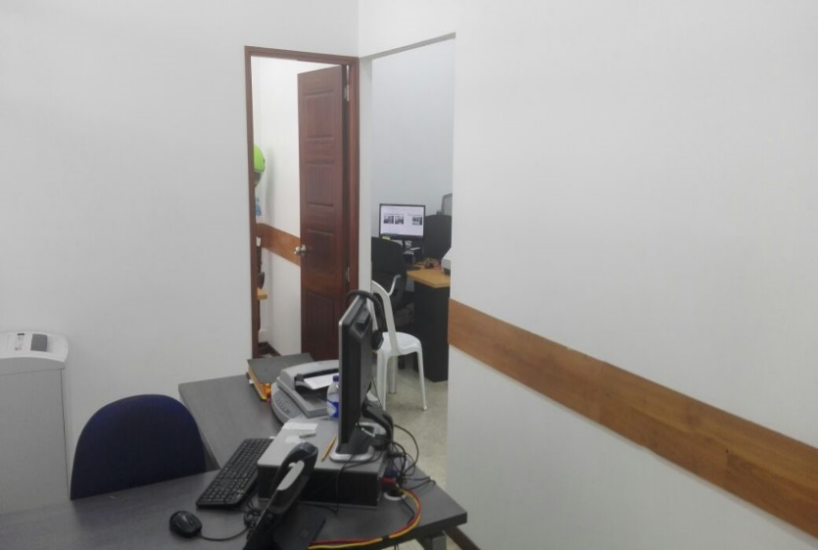
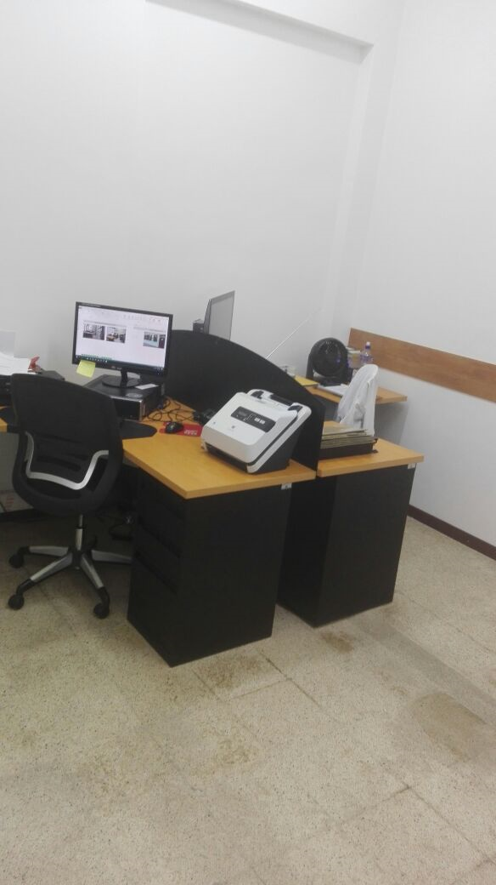
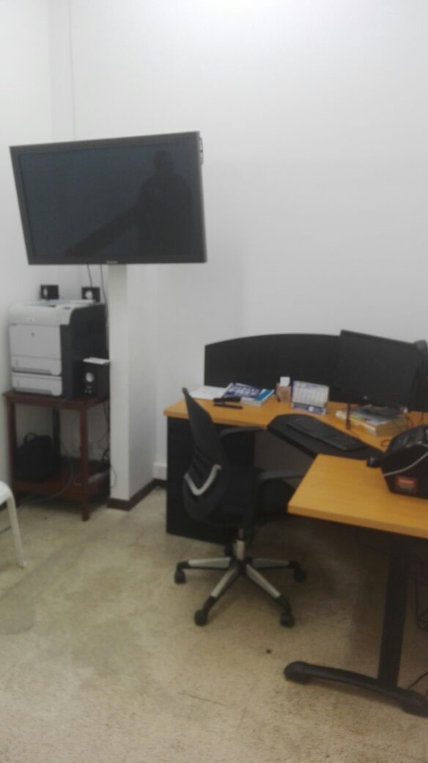
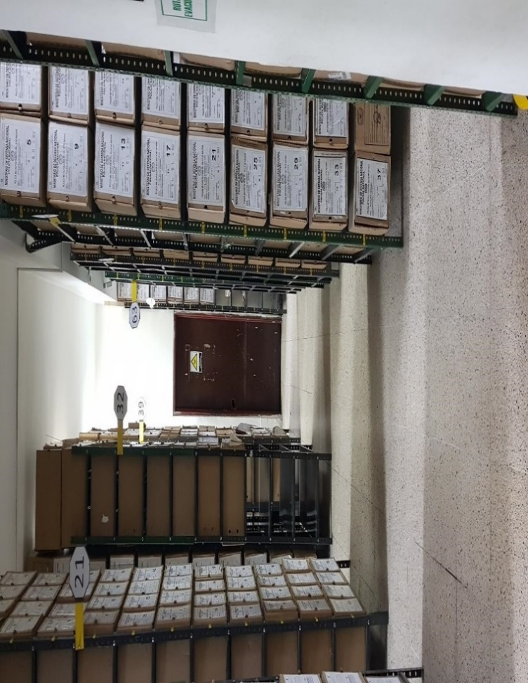
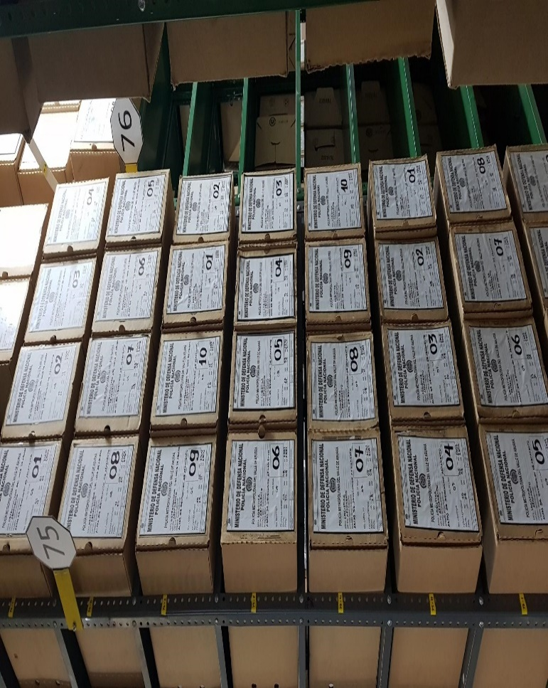
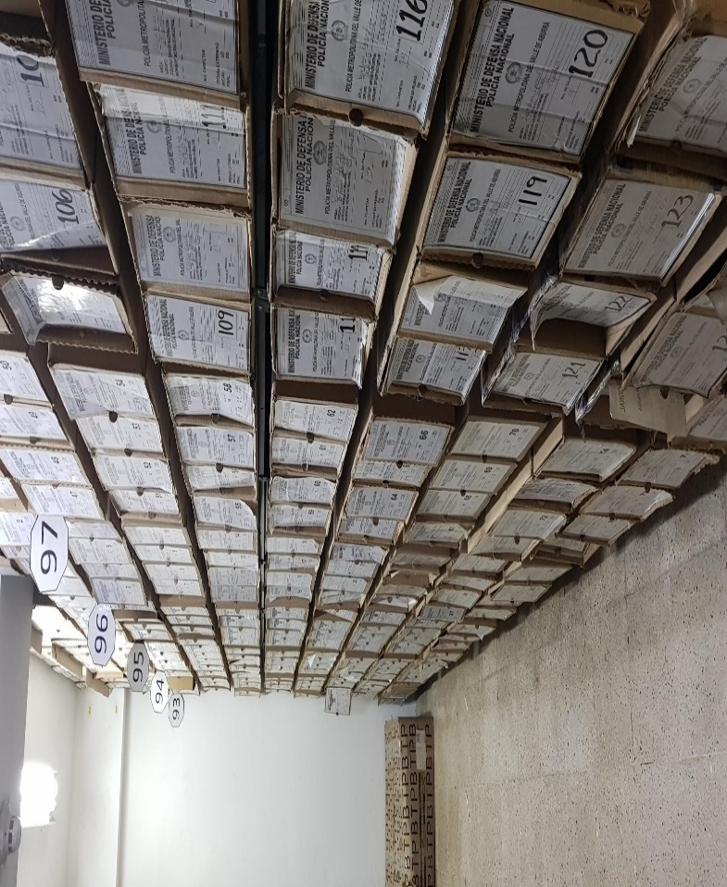
...
B. Inspección y mantenimiento de sistemas de almacenamiento e instalaciones físicas |  |  |  |  |  | Archivo Central |  |  | * Evaluar periódicamente el estado de conservación de los materiales constructivos de las instalaciones o edificio, estantería y mobiliario. * Identificar factores de alteración, redes de energía, conducción de agua, materiales inflamables, focos de suciedad o materiales que acumulen polvo o mugre. * Identificar, reportar y gestionar el mantenimiento, reparación o renovación de las instalaciones o mobiliario. |  |  | Comunicación oficial GS-2021-130761-MEVAL del 12/06/2021 |  |  | Anual |  |  |  |  | No Aplica
C. Saneamiento ambiental: desinfección, desratización y desinsectación |  |  |  |  |  | Archivo Central |  |  | Limpieza de documentos y áreas de trabajo. |  |  | Comunicación oficial GS-2021-125513-MEVAL del 06/06/2021 |  |  | Semestral |  |  |  |  | No Aplica
D. Monitoreo y control de condiciones ambientales |  |  |  |  |  | Archivo Central |  |  | * Evaluar y controlar el entorno climático y microclimático: luz, temperatura, humedad relativa, ventilación y contaminantes atmosféricos para proteger la documentación y adoptar medidas correctivas según los parámetros indicados en el programa. * Realizar los registros de mediciones de control ambiental según los parámetros indicados en el programa. * Utilizar filtros de control UV, persianas, ventiladores, sistemas naturales o artificiales de climatización, filtros de polvo, utilización de los instrumentos necesarios para el desarrollo del control ambiental. |  |  | Comunicación oficial GS-2021-138671-MEVAL del 08/06/2021 |  |  | Mensual |  |  |  |  | No Aplica
E. Almacenamiento y re-almacenamiento |  |  |  |  |  | Archivo Central |  |  | Adquirir unidades que respondan a las necesidades particulares * Realizar las actividades correctivas de reemplazo de las unidades de conservación que presenten un desgaste o deterioro considerable que pongan en riesgo la conservación de la documentación según los parámetros indicados en el programa. * Establecer parámetros para la compra de unidades de conservación y demás elementos teniendo en cuenta material y soporte documental (dimensiones, resistencia de los materiales, diseño de las unidades, recubrimiento interno, acabados, etc.), compra, adecuación y mantenimiento de unidades de almacenamiento y conservación que cumplan con los estándares de calidad establecidos por el Archivo General de la Nación. |  |  | Comunicación oficial GS-2021-129869-MEVAL del 10/06/2021 |  |  | Anual |  |  |  |  | No Aplica
F. Prevención de emergencias y atención de desastres. |  |  |  |  |  | Archivo Central |  |  | * Las unidades de la Policía que tengan el deber de preservar la información digital o electrónica en bases de datos o similares, deberán estandarizar los procedimientos de uso y conservación de la misma según lo dispuesto por OFITE, con el propósito de asegurar la preservación en el tiempo de la información digital o electrónica, independientemente de la forma o almacenamiento en el que se encuentre. * Realizar procedimientos de respaldo de la información digital o electrónica, back up o migración según los parámetros indicados en el programa. * El manejo y disposición de la información electrónica y/o digital debe cumplir con los parámetros técnicos y de seguridad y exigidos por parte del Archivo General Nacional (AGN), normas técnicas colombianas (NTC) o normas ISO internacionales. |  |  | Actualizacion plan emergencia evidenciado en la comuniccaion oficial GS-2021-143481-MEVAL del 30/06/2021 y Acta de Reunión de trabajo 137 del 02/06/2021 |  |  | Semestral |  |  |  |  | No Aplica
PLAN DE CONSERVACIÓN PREVENTIVA
Programa |  |  |  |  |  | Clase de Archivo |  |  | Actividad |  |  | Evidencia |  |  | periodicidad |  |  |  |  | Observaciones
A. Preservación digitla a largo plazo |  |  |  |  |  | Archivo Central |  |  | * Las unidades de la Policía que tengan el deber de preservar la información digital o electrónica en bases de datos o similares, deberán estandarizar los procedimientos de uso y conservación de la misma según lo dispuesto por OFITE, con el propósito de asegurar la preservación en el tiempo de la información digital o electrónica, independientemente de la forma o almacenamiento en el que se encuentre. * Realizar procedimientos de respaldo de la información digital o electrónica, back up o migración según los parámetros indicados en el programa. * El manejo y disposición de la información electrónica y/o digital debe cumplir con los parámetros técnicos y de seguridad y exigidos por parte del Archivo General Nacional (AGN), normas técnicas colombianas (NTC) o normas ISO internacionales. |  |  | No Aplica |  |  | No Aplica |  |  |  |  | No Aplica
EVIDENCIA FOTOGRÁFICA
SE DEBERÁ ANEXAR FOTOGRAFÍAS QUE DEN CUANTA DE LAS CONDICIONES DE ORGANIZACIÓN, ADMINISTRACIÓN, CUSTODIA Y CONSERVACIÓN DE LOS ACERVOS DOCUMENTALES
Plan de conservación de preventiva
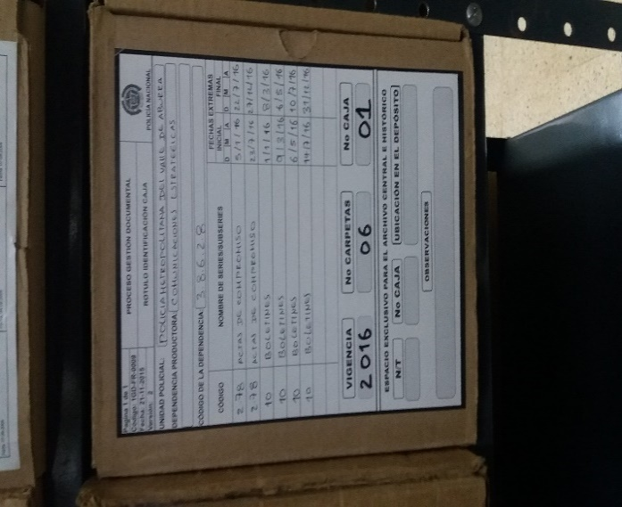
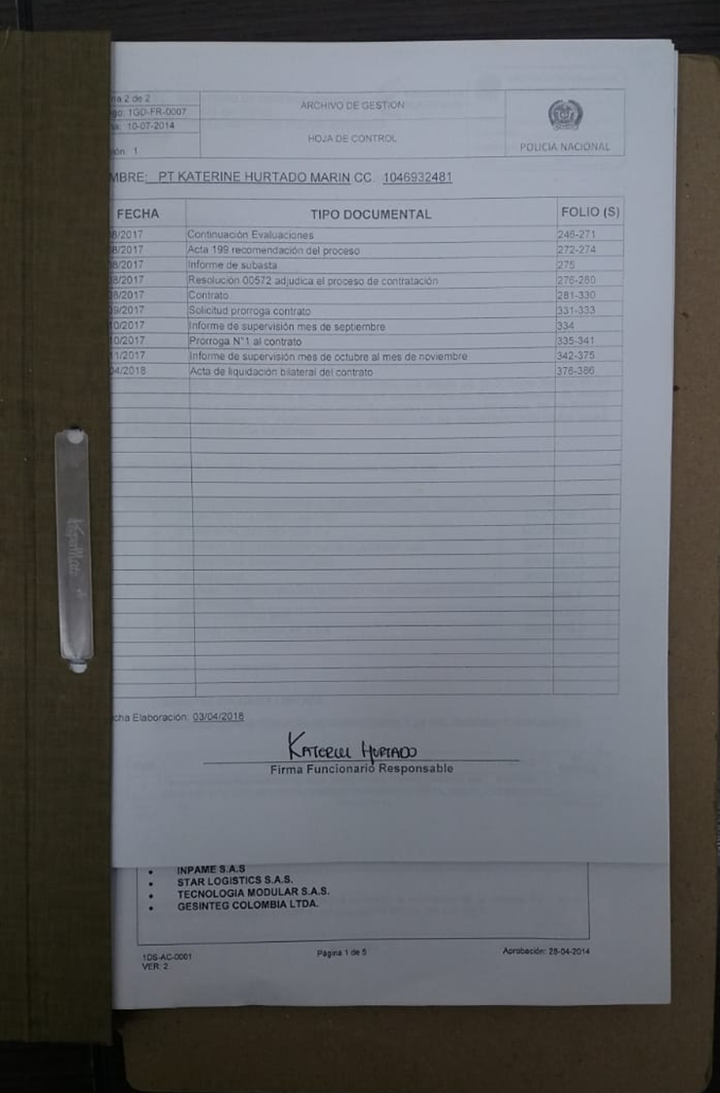
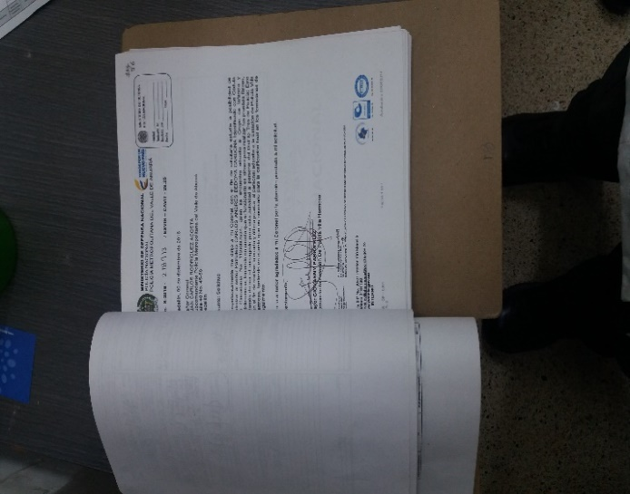

Fecha de Elaboración |  |  | 31 | 12 | 2021 |  | Fecha de Elaboración |  | 31 | 12 | 2021 |  |  |  | VISTO BUENO JEFE DE LA UNIDAD
Diagnostico Elaborado por: |  |  | PT. YEIRON JAFET MOSQUERA MORENO |  |  |  | Jefe Grupo de Gestión Documental |  | IT. LUIS FERNANDO JIMENEZ ARICAPA |  |  |  |  |  | Comandante de Unidad |  | BG. JAVIER JOSUÉ MARTÍN GÁMEZ
 |  |  | Grado Nombres y Apellidos |  |  |  |  |  | Grado Nombres y Apellidos |  |  |  |  |  |  | Grado Nombres y Apellidos

Firma |  |  |  |  |  |  | Firma |  |  |  |  |  |  |  |  | Firma

